赛项名称
选手工位/队伍
 | 名称 | 规格参数 | 单位 | 数量 | 提供方 | 图片
1 | 工位桌 | 80x60x75 | 个 | 3
2 | 椅子 | 34х24х25 cm | 个 | 3 |  | 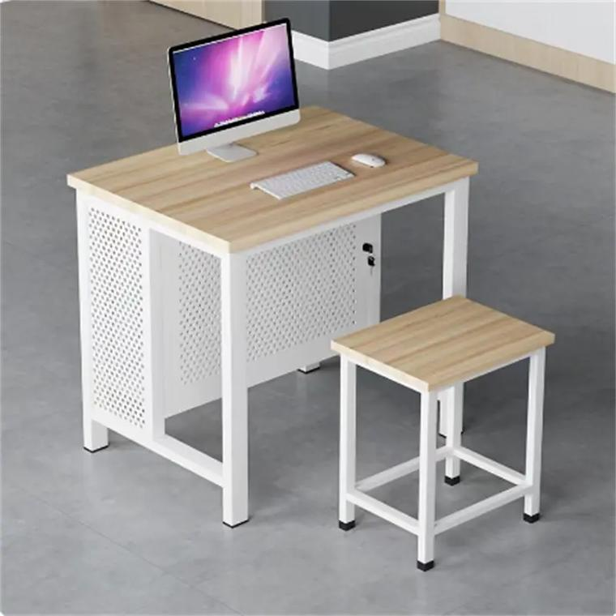
3 | 电脑 | CPU：≥8核，频率≥3.0GHz，三级缓存≥16MB； 内存：≥16GB； 固态硬盘：≥512GB； 显存：≥2G独显； 显示器：≥23.8英； 键盘鼠标。 | 台 | 3
4 | 智能手机 | 功能须支持视频连线。 | 部 | 1
5 | 排插 | 每个工位： 100-240 V （额定不小于2kW） | 套 | 3 |  | 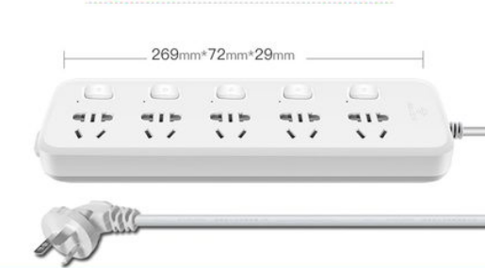
6 | 六类网线 | 提供国际互联网连接 | 条 | 3
 | 要求（说明） |  |  |  |  | 备注
1 | 工位的最小总面积是3.6平方米（2.5*1.5m）

Participant Workstation / Team Workstation
 | Item | Specifications | Unit | Qty | Provided By | Image
1 | Workstation Desk | 80x60x75 | PCS | 3
2 | Chair | 34х24х25 cm | PCS | 3
3 | Computer | CPU: ≥8 cores, ≥3.0 GHz, L3 cache ≥16 MB; RAM: ≥16 GB; SSD: ≥512 GB; Dedicated GPU: ≥2 GB VRAM; Monitor: ≥23.8"; Keyboard & mouse included. | Unit | 3
4 | Smartphone | Must support video calling functionality. | Unit | 1
5 | Power Strip | Per workstation: 100–240 V (rated ≥2 kW) | Set | 3
6 | Cat6 Ethernet Cable | With internet access (Global connectivity) | Set | 3
 | Requirements / Notes |  |  |  |  | Remarks
1 | Minimum total area per workstation: 3.6 m² (2.5 × 1.5 m)

